BM 10
ESTADO DA PARAÍBA
SECRETARIA DE INFRA ESTRUTURA
BOLETIM DE MEDIÇÃO
 |  | BM10 |  |  |  |  | VALOR DA MEDIÇÃO (R$)
 |  |  |  |  |  |  | 94,048.22
Unidade Administrativa: Secretaria de Infraestrutura |  | Ordem de Serviço: |  | 001/2019 |  | 2019-09-11 |  |  |  |  |  |  |  | 180 | 2020-01-16 | 567
Medição: | BM10 | Tomada de Preço: |  | TP 006/2018 |  |  |  | Prazo da Obra: |  |  | 1364 dias |  |  |  | 2021-11-23 | 155 |  | 2021-11-23
Obra: | CONSTRUÇÃO DA UBS DE BREJINHO |  |  |  |  |  |  | Prazo decorrido: |  |  | 1362 dias |  |  |  | 677 | 722 |  | 2021-12-31
Serviço Medido: Coberta, Pavimentação, Revestimento, Esquadrias, Inst. Elétricas, Inst. Hidrosanitárias e Diversos |  |  |  |  |  |  |  | Valor do contrato: |  |  | R$440,762.85 |  |  |  | 180 | 684 |  | 38
 |  |  |  |  |  |  |  | Valor Acumulado das Medições: |  |  | R$417,373.86
Firma: | SVS CONSTRÇÃO CIVIL E EMPREENDIMENTOS IMOBILIÁRIOS LTDA | Período: | 2023-01-28 | 2023-03-10 |  |  |  | Saldo do Contrato: |  |  | R$23,388.99 |  |  |  |  | 2022-09-28
ITEM | DESCRIÇÃO DOS SERVIÇOS | UNID. | VALOR UNIT. | QUANTIDADE |  |  |  | SALDO |  | FINANCEIRO |  | SALDO |  |  |  | -309 | 993
 |  |  |  | Contratado | Soma Med. Ant. | No período | Total |  | Contratado | No período | Total
 |  |  |  |  |  |  |  |  |  |  |  |  |  |  |  |  | 2022-11-22
 |  |  |  |  |  |  |  |  |  |  |  |  |  |  |  |  | 55
 |  |  |  |  |  |  |  |  |  |  |  |  |  |  |  |  | 1048
1 | MOBILIZAÇÃO - CANTEIRO DE OBRAS - DEMOLIÇÕES |  |  |  |  |  |  |  |  | 0.00 |  | R$0.00 |  |  | 2019-06-17 |  |  | 2023-03-06
1.1 | Placa de obra em chapa de aço galvanizado - padrão ministerio da saude - 1,50 x 3,00m | m² | 341.02 | 4.50 | 4.50 |  | 4.50 | - | 1,534.59 | 0.00 | 1,534.59 | - |  |  | 2023-03-12 | 1254 |  | -1358
1.2 | Locação convencional de obra, através de gabarito de tábuas corridas pontaletadas a cada 1,50m | m² | 8.92 | 279.68 | 279.68 |  | 279.68 | - | 2,494.75 | 0.00 | 2,494.75 | - |  |  | 1364
1.3 | Capina e limpeza manual de terreno | m² | 1.01 | 900.00 | 900.00 |  | 900.00 | - | 909.00 | 0.00 | 909.00 | -
 |  |  |  |  |  |  |  |  | 4,938.34 |  | 4,938.34
2 | MOVIMENTO DE TERRA |  |  |  |  |  |  |  |  |  |  | R$0.00
2.1 | Escavação mecanizada de vala com prof. Até 1,5 m(média entre montante e jusante/uma composição por trecho), com escavadeira hidráulica (0,8 m³/111 hp), larg. De 1,5m a 2,5 m, em solo de 1a categoria, locais com baixo nível de interferência. | m³ | 4.38 | 78.43 | 78.43 | 0.00 | 78.43 | - | 343.52 | 0.00 | 343.52 | 0.00
2.2 | Reaterro manual apiloado com soquete | m³ | 30.48 | 12.58 | 12.58 | - | 12.58 | - | 383.44 | 0.00 | 383.44 | 0.00
2.3 | Carga manual de entulho em caminhao basculante 6 m³ | m³ | 16.12 | 65.85 | 65.85 | - | 65.85 | - | 1,061.50 | 0.00 | 1,061.50 | 0.00
2.4 | Transporte de entulho com caminhao basculante 6 m³, rodovia pavimentada | m³ | 5.80 | 12.58 | 12.58 | 0.00 | 12.58 | - | 72.96 | 0.00 | 72.96 | 0.00
 |  |  |  |  |  |  |  |  | 1,861.42 | 0.00 | 1,861.42
3 | COBERTURA |  |  |  |  |  |  |  |  |  |  | R$0.00
3.1 | Trama de madeira composta por ripas, caibros e terças para telhados de mais de 2 águas para telha de encaixe de cerâmica ou de concreto, incluso transporte vertical | m² | 58.47 | 275.25 | 275.25 | - | 275.25 | - | 16,093.86 | 0.00 | 16,093.86 | 0.00
3.2 | Telhamento com telha cerâmica de encaixe, tipo francesa, com mais de 2 águas, incluso transporte vertical | m² | 43.77 | 275.25 | 275.25 | - | 275.25 | - | 12,047.69 | 0.00 | 12,047.69 | 0.00
3.3 | Cumeeira e espigão para telha cerâmica emboçada com argamassa traço 1:2:9 (cimento, cal e areia), para telhados com mais de 2 águas, incluso transporte vertical | m | 23.45 | 39.75 | 39.75 |  | 39.75 | - | 932.15 | 0.00 | 932.15 | 0.00
3.4 | Calha em chapa de aço galvanizado número 24, desenvolvimento de 50 cm,incluso transporte vertical. | m | 54.44 | 63.29 | 63.29 | - | 63.29 | - | 3,445.26 | 0.00 | 3,445.26 | 0.00
3.5 | Rufo em chapa de aço galvanizado número 24, corte de 25 cm, incluso transporte vertical. | m | 28.06 | 62.49 | 62.49 |  | 62.49 | - | 1,753.56 | 0.00 | 1,753.56 | 0.00
3.6 | Cobertura em policarbonato, inclusive Estrutura metálica | m² | 366.90 | 26.35 |  | 26.35 | 26.35 | - | 9,667.82 | 9,667.82 | 9,667.82 | 0.00
 |  |  |  |  |  |  |  |  | 43,940.34 | 9,667.82 | 43,940.34
4 | FUNDAÇÃO E ESTRUTURA |  |  |  |  |  |  |  |  |  |  | R$0.00
4.1 | Concreto magro para lastro, traço 1:4,5:4,5 (cimento/ areia média/ brita 1) - preparo mecânico com betoneira 400 l | m³ | 246.61 | 6.53 | 6.53 | 0.00 | 6.53 | - | 1,610.36 | 0.00 | 1,610.36 | 0.00
4.2 | Embasamento c/pedra argamassada utilizando arg.cim/areia 1:4 | m³ | 323.26 | 44.30 | 44.30 | 0.00 | 44.30 | - | 14,320.42 | 0.00 | 14,320.42 | 0.00
4.3 | Fabricação, montagem e desmontagem de forma para radier, em madeira serrada, 04 utilizações | m² | 74.18 | 354.96 | 354.96 | 0.00 | 354.96 | - | 26,330.93 | 0.00 | 26,330.93 | 0.00
4.4 | Armação aço ca-50, diam. 6,3 (1/4) à 12,5mm(1/2) - fornecimento/ corte(perda de 10%) / dobra / colocação | kg | 8.48 | 1,226.00 | 1226.00 | 0.00 | 1,226.00 | - | 10,396.48 | 0.00 | 10,396.48 | 0.00
4.5 | Armação de aço ca-60 diam. 3,4 a 6,0mm - fornecimento / corte (c/perda de 10%) / dobra / colocação. | kg | 7.70 | 482.60 | 482.60 | 0.00 | 482.60 | - | 3,716.02 | 0.00 | 3,716.02 | 0.00
4.6 | Concreto fck = 30mpa, traço 1:2,1:2,5 (cimento/ areia média/ brita 1) - preparo mecânico com betoneira 400 l | m³ | 326.17 | 21.55 | 21.55 | 0.00 | 21.55 | - | 7,028.96 | 0.00 | 7,028.96 | 0.00
4.7 | Laje pre-moldada p/forro, sobrecarga 100kg/m², vãos ate 3,50m/e=8cm, c/lajotas e cap.c/conc fck=20MPa, 3cm, inter-eixo 38cm, c/escoramento (reapr.3x) e ferragem negativa | m² | 64.14 | 250.08 | 250.08 | 0.00 | 250.08 | - | 16,040.44 | 0.00 | 16,040.44 | 0.00
4.8 | Laje pré-moldada p/piso, sobrecarga 200kg/m2, vãos até 3,50m/e=8cm, c/lajotas e cap.c/conc FCK=20mpa, 4cm, inter-eixo 38cm, c/escoramento (reapr.3x) e ferragem negativa. | m² | 67.55 | 22.31 | 22.31 | 0.00 | 22.31 | - | 1,507.00 | 0.00 | 1,507.00 | 0.00
4.9 | Verga pré-moldada para janelas com até 1,5 m de vão | m | 21.67 | 15.45 | 15.45 | 0.00 | 15.45 | - | 334.80 | 0.00 | 334.80 | 0.00
4.10 | Verga pré-moldada para janelas com mais de 1,5 m de vão | m | 27.46 | 28.00 | 28.00 | - | 28.00 | - | 768.88 | 0.00 | 768.88 | 0.00
4.11 | Verga pré-moldada para portas com até 1,5 m de vão | m | 16.64 | 28.42 | 28.42 |  | 28.42 | - | 472.91 | 0.00 | 472.91 | 0.00
4.12 | Verga pré-moldada para portas com mais de 1,5 m de vão | m | 26.98 | 3.61 | 3.61 | - | 3.61 | - | 97.40 | 0.00 | 97.40 | 0.00
4.13 | Contraverga pré-moldada para vãos com até 1,5 m de comprimento | m | 21.38 | 4.25 | 4.25 |  | 4.25 | - | 90.87 | 0.00 | 90.87 | 0.00
4.14 | Contraverga pré-moldada para vãos com até 1,5 m de comprimento | m | 25.24 | 41.20 | 41.20 |  | 41.20 | - | 1,039.89 | 0.00 | 1,039.89 | 0.00
4.15 | Concreto armado fck=30MPa fabricado na obra, adensado e lançado, para Uso Geral, com formas planas em compensado resinado 12mm (05 usos) - FUNDAÇÃO DO MURO | m³ | 1,556.38 | 1.79 | 1.79 |  | 1.79 | - | 2,785.92 | 0.00 | 2,785.92 | 0.00
4.16 | Cinta de amarração de alvenaria moldada in loco com utilização de blocos canaleta - MURO | m | 21.29 | 85.20 | 85.20 |  | 85.20 | - | 1,813.91 | 0.00 | 1,813.91 | 0.00
4.17 | Armação aço CA-50 p/1,0m³ de concreto - PILARES DO MURO | kg | 589.20 | 2.10 | 2.10 |  | 2.10 | - | 1,237.32 | 0.00 | 1,237.32 | 0.00
 |  |  |  |  |  |  |  |  | 89,592.51 | 0.00 | 89,592.51
5 | ALVENARIA - VEDAÇÃO |  |  |  |  |  |  |  |  |  |  | R$0.00
5.1 | Alvenaria de vedação de blocos cerâmicos furados na horizontal de 9x19x19cm (espessura 9cm) de paredes com área líquida maior ou igual a 6m² com vãos e argamassa de assentamento com preparo em betoneira. | m² | 53.36 | 867.81 | 867.81 | - | 867.81 | - | 46,306.34 | 0.00 | 46,306.34 | 0.00
 |  |  |  |  |  |  |  |  | 46,306.34 | 0.00 | 46,306.34
6 | IMPERMEABILIZAÇÃO |  |  |  |  |  |  |  |  |  |  | R$0.00
6.1 | Impermeabilização de estruturas enterradas, com tinta asfáltica, duas demãos | m² | 8.64 | 434.98 | 434.98 | - | 434.98 | - | 3,758.21 | 0.00 | 3,758.21 | 0.00
6.2 | Impermeabilização de superfície com manta asfáltica (com polímeros tipo app), e=3 mm | m² | 79.03 | 1.60 |  | 1.60 | 1.60 | - | 126.45 | 126.45 | 126.45 | 0.00
 |  |  |  |  |  |  |  |  | 3,884.66 | 126.45 | 3,884.66
7 | PAVIMENTAÇÃO |  |  |  |  |  |  |  |  |  |  | 1,856.11
7.1 | Contrapiso em argamassa traço 1:4 (cimento e areia), preparo manual, aplicado em áreas secas sobre laje, aderido, espessura 2cm | m² | 25.05 | 236.63 | 236.63 | - | 236.63 | - | 5,927.58 | 0.00 | 5,927.58 | 0.00
7.2 | Execução de passeio (calçada) ou piso de concreto com concreto moldado in loco, feito em obra, acabamento convencional, espessura 6 cm, armado | m² | 53.24 | 205.78 | 155.16 | 50.62 | 205.78 | - | 10,955.73 | 2,695.01 | 10,955.73 | 0.00
7.3 | Execução de pavimento em piso intertravado, com bloco pisograma de 35x 25 cm, espessura 6 cm. | m² | 57.73 | 43.45 |  | 43.45 | 43.45 | - | 2,508.37 | 2,508.37 | 2,508.37 | 0.00
7.4 | Lastro com material granular (brita nº2), aplicado em pisos ou radiers, espessura de 10cm | m² | 82.75 | 142.89 |  | 142.89 | 142.89 | - | 11,824.15 | 11,824.15 | 11,824.15 | 0.00
7.5 | Guia (meio-fio) concreto, moldada in loco em trecho reto com extrusora, 11,5 cm base x 22 cm altura. | m | 21.36 | 30.00 | 30.00 |  | 30.00 | - | 640.80 | 0.00 | 640.80 | 0.00
7.6 | Execução de sarjeta de concreto feito na obra, moldada in loco em trecho reto, 30cm base x 15cm altura | m | 38.50 | 30.00 |  | - | - | 30.00 | 1,155.00 | 0.00 | 0.00 | 1,155.00
7.7 | Revestimento cerâmico para piso com placas tipo grês de dimensões 45x45 cm aplicada em ambientes de área entre 5m² e 10m² | m² | 38.07 | 236.63 | 233.59 | 3.04 | 236.63 | - | 9,008.50 | 115.73 | 9,008.50 | 0.00
7.8 | Rodapé cerâmico de 7cm de altura com placas tipo grês de dimensões 45x45cm | m | 5.51 | 179.48 | 179.48 | - | 179.48 | 0.00 | 988.94 | 0.00 | 988.93 | 0.01
7.9 | Soleira / tabeira em marmore branco comum, polido, largura 5 cm, espessura 2 cm, assentada com argamassa colante | m | 30.09 | 23.30 |  | - | - | 23.30 | 701.10 | 0.00 | 0.00 | 701.10
7.10 | Piso tátil direcional e de alerta, em concreto colorido, p/deficientes visuais, dimensões 25x25cm, aplicado com argamassa industrializada ac-ii, rejuntado, exclusive regularização de base | m² | 72.64 | 12.78 |  | 12.78 | 12.78 | - | 928.34 | 928.34 | 928.34 | 0.00
 |  |  |  |  |  |  |  |  | 44,638.51 | 18,071.60 | 42,782.40
08 | REVESTIMENTO |  |  |  |  |  |  |  |  |  |  | R$1,117.83
 | PAREDE
8.1 | Chapisco aplicado tanto em pilares e vigas de concreto como em alvenarias de paredes internas, com colher de pedreiro. Argamassa traço 1:3 com preparo em betoneira 400l | m² | 2.59 | 1,914.34 | 1914.34 | - | 1,914.34 | - | 4,958.14 | 0.00 | 4,958.14 | 0.00
8.2 | Massa única, para recebimento de pintura, em argamassa traço 1:2:8, preparo mecânico com betoneira 400l, aplicada manualmente em faces internas de paredes de ambientes com área menor que 10m², espessura de 20mm, com execução de taliscas. | m² | 21.24 | 679.28 | 679.28 | - | 679.28 | - | 14,427.91 | 0.00 | 14,427.91 | 0.00
8.3 | Emboço, para recebimento de cerâmica, em argamassa traço 1:2:8, preparo mecânico com betoneira 400l, aplicado manualmente em faces internas de paredes de ambientes com área maior que 10m² | m² | 17.37 | 209.41 | 209.41 | - | 209.41 | - | 3,637.40 | 0.00 | 3,637.40 | 0.00
8.4 | Revestimento cerâmico para paredes internas com placas tipo grês ou semi-grês de dimensões 20x20 cm aplicadas em ambientes de área maior que 5 m² na altura inteira das paredes. | m² | 44.65 | 209.41 | 197.82 | 11.59 | 209.41 | - | 9,350.03 | 517.37 | 9,350.03 | 0.00
8.5 | Aplicação e lixamento de massa látex em paredes, duas demãos | m² | 9.80 | 510.68 | 510.68 | 0.00 | 510.68 | - | 5,004.71 | 0.04 | 5,004.71 | 0.00
8.6 | Aplicação manual de pintura com tinta látex acrílica em paredes, duas demãos. | m² | 10.93 | 510.68 | 510.68 | 0.00 | 510.68 | - | 5,581.78 | 0.05 | 5,581.78 | 0.00
8.7 | Peitoril em marmore branco, largura de 15cm, assentado com argamassa traco 1:4 (cimento e areia media), preparo manual da argamassa. | m | 83.06 | 32.95 |  | 32.95 | 32.95 | - | 2,736.83 | 2,736.83 | 2,736.83 | 0.00
8.8 | Aplicação manual de pintura com tinta texturizada acrílica em paredes externas de casas, duas cores. | m² | 19.15 | 528.65 | 488.52 | 40.13 | 528.65 | - | 10,123.58 | 768.42 | 10,123.58 | 0.00
8.9 | Caiação interno ou externa sobre revestimento liso com adoção de fixador com duas demãos - MURO | m² | 6.56 | 340.80 |  | 170.40 | 170.40 | 170.40 | 2,235.65 | 1,117.82 | 1,117.82 | 1,117.83
 | TETO
8.10 | Chapisco aplicado no teto, com rolo para textura acrílica. Argamassa traço 1:4 e emulsão polimérica (adesivo) com preparo em betoneira 400l. | m² | 4.18 | 229.95 | 229.95 |  | 229.95 | - | 961.19 | 0.00 | 961.19 | 0.00
8.11 | Massa única, para recebimento de pintura, em argamassa traço 1:2:8, preparo mecânico com betoneira 400l, aplicada manualmente em teto, espessura de 10mm, com execução de taliscas. | m² | 22.32 | 229.95 | 229.95 |  | 229.95 | - | 5,132.48 | 0.00 | 5,132.48 | 0.00
8.12 | Aplicação e lixamento de massa látex em teto, duas demãos. | m² | 17.68 | 236.63 | 236.63 | 0.00 | 236.63 | - | 4,183.62 | 0.00 | 4,183.62 | 0.00
8.13 | Aplicação manual de pintura com tinta látex PVA em teto, duas demãos. | m² | 9.35 | 236.63 | 236.63 |  | 236.63 | - | 2,212.49 | 0.00 | 2,212.49 | 0.00
8.14 | Forro em placas de gesso, para ambientes comerciais. | m² | 25.91 | 6.68 |  | 6.68 | 6.68 | - | 173.08 | 173.08 | 173.08 | 0.00
 | MURO DE FECHAMENTO DO RESERV. REAPROVEITAMENTO DE ÁGUA
8.15 | Chapisco aplicado tanto em pilares e vigas de concreto como em alvenaria de fachada sem presença de vãos, com colher de pedreiro. Argamassa traço 1:3 com preparo em betoneira 400l. | m² | 4.34 | 174.56 | 174.56 |  | 174.56 | - | 757.59 | 0.00 | 757.59 | 0.00
8.16 | Emboço ou massa única em argamassa traço 1:2:8, preparo mecânico com betoneira 400 l, aplicada manualmente em panos cegos de fachada (sem presença de vãos), espessura de 25 mm. | m² | 22.42 | 174.56 | 174.56 |  | 174.56 | - | 3,913.64 | 0.00 | 3,913.64 | 0.00
8.17 | Aplicação manual de pintura com tinta texturizada acrílica em paredes externas de casas, uma cor. | m² | 15.60 | 174.56 |  | 174.56 | 174.56 | 174.56 | 2,723.14 | 2,723.14 | 2,723.14 | 0.00
 |  |  |  |  |  |  |  |  | 78,113.26 | 8,036.75 | 76,995.43
9 | ESQUADRIAS |  |  |  |  |  |  |  |  |  |  | 5,584.52
 | MADEIRA
9.1 | Porta de madeira para verniz, semi-oca (leve ou média), 80x210cm, espessura de 3,5cm, incluso dobradiças fornecimento e instalação. | Und | 391.95 | 6.00 | 6.00 |  | 6.00 | - | 2,351.70 | 0.00 | 2,351.70 | 0.00
9.2 | Porta de madeira para verniz, semi-oca (leve ou média), 90x210cm, espessura de 3,5cm, incluso dobradiças fornecimento e instalação. | Und | 375.68 | 12.00 | 12.00 |  | 12.00 | - | 4,508.16 | 0.00 | 4,508.16 | 0.00
9.3 | Porta de madeira para pintura, semi-oca (leve ou média), 1000x210cm, espessura de 3,5cm, incluso dobradiças - fornecimento e instalação. | Und | 331.93 | 1.00 |  | 1.00 | 1.00 | - | 331.93 | 331.93 | 331.93 | 0.00
9.4 | Fechadura de embutir com cilindro, externa, completa, acabamento padrão popular, incluso execução de furo - fornecimento e instalação. | Und | 64.82 | 22.00 | 18.00 | 4.00 | 22.00 | - | 1,426.04 | 259.28 | 1,426.04 | 0.00
9.5 | Porta madeira correr, folha média (NBR 15930), e=35 mm, 0,9m x 2,10m. | Und | 773.50 | 2.00 |  | 2.00 | 2.00 | - | 1,547.00 | 1,547.00 | 1,547.00 | 0.00
9.6 | Porta de madeira para pintura, semi-oca (leve ou média), 1200x210cm, espessura de 3,5cm, incluso dobradiças - fornecimento e instalação | Und | 443.63 | 1.00 |  | 1.00 | 1.00 | - | 443.63 | 443.63 | 443.63 | 0.00
9.7 | Pintura esmalte para madeira, duas demãos, incluso aparelhamento com fundo nivelador branco fosco | m² | 17.50 | 122.85 |  | 122.85 | 122.85 | - | 2,149.88 | 2,149.88 | 2,149.88 | 0.00
 | ALUMÍNIO
9.8 | Janela de alumínio maxim-ar, fixação com parafuso sobre contramarco (exclusive contramarco), com vidros, padronizada. | m² | 537.63 | 28.36 | 28.36 | - | 28.36 | - | 15,247.19 | 0.00 | 15,247.19 | 0.00
9.9 | Janela veneziana alumínio – fixo. | m² | 347.30 | 1.60 |  | 1.60 | 1.60 | - | 555.68 | 555.68 | 555.68 | 0.00
9.10 | Porta em alumínio de abrir tipo veneziana com guarnição, fixação com parafusos - fornecimento e instalação. | m² | 584.20 | 12.73 |  | 12.73 | 12.73 | - | 7,436.87 | 7,436.87 | 7,436.87 | 0.00
9.11 | Portao de ferro com vara 1/2", com requadro | m² | 435.71 | 11.40 |  | - | - | 11.40 | 4,967.09 | 0.00 | 0.00 | 4,967.09
9.12 | Fundo preparador primer a base de epoxi, para estrutura metalica, uma demão, espessura de 25 micra. | m² | 7.57 | 22.80 |  |  | - | 22.80 | 172.60 | 0.00 | 0.00 | 172.60
9.13 | Pintura esmalte alto brilho, duas demãos, sobre superfície metálica | m² | 19.51 | 22.80 |  |  | - | 22.80 | 444.83 | 0.00 | 0.00 | 444.83
 | VIDRO
9.14 | Porta de vidro temperado, 0,9 x 2,10m, espessura 10mm, inclusive acessórios | Und | 1,946.01 | 2.00 |  | 2.00 | 2.00 | - | 3,892.02 | 3,892.02 | 3,892.02 | 0.00
9.15 | Porta de vidro temperado, 0,8 x 2,10m, espessura 10mm, inclusive acessórios | m² | 1,927.00 | 2.00 |  | 2.00 | 2.00 | - | 3,854.00 | 3,854.00 | 3,854.00 | 0.00
9.16 | Vidro temperado incolor, espessura 10mm, fornecimento e instalação, inclusive massa para vedação | m² | 274.33 | 11.16 |  | 11.16 | 11.16 | - | 3,061.52 | 3,061.52 | 3,061.52 | 0.00
 |  |  |  |  |  |  |  |  | 52,390.14 | 23,531.81 | 46,805.62
10 | INSTALAÇÕES ELÉTRICAS |  |  |  |  |  |  |  |  |  |  | 440.84
10.1 | Ponto de tomada residencial incluindo tomada 10A/250V, caixa elétrica, eletroduto, cabo, rasgo, quebra e chumbamento | Und | 108.37 | 68.00 | 40.00 | 28.00 | 68.00 | - | 7,369.16 | 3,034.36 | 7,369.16 | 0.00
10.2 | Ponto de tomada residencial incluindo tomada 20A/250V, caixa elétrica, eletroduto, cabo, rasgo, quebra e chumbamento | Und | 110.21 | 10.00 | 5.00 | 1.00 | 6.00 | 4.00 | 1,102.10 | 110.21 | 661.26 | 440.84
10.3 | Ponto de iluminação residencial incluindo interruptor simples, caixa elétrica, eletroduto, cabo, rasgo, quebra e chumbamento (excluindo luminária e lâmpada) | Und | 87.29 | 32.00 | 20.00 | 12.00 | 32.00 | - | 2,793.28 | 1,047.48 | 2,793.28 | 0.00
10.4 | Ponto de iluminação residencial incluindo interruptor simples (2 módulos), caixa elétrica, eletroduto, cabo, rasgo, quebra e chumbamento (excluindo luminária e lâmpada) | Und | 104.16 | 11.00 | 5.00 | 6.00 | 11.00 | - | 1,145.76 | 624.96 | 1,145.76 | 0.00
10.5 | Ponto de iluminação residencial incluindo interruptor paralelo (3 módulos), caixa elétrica, eletroduto, cabo, rasgo, quebra e chumbamento (excluindo luminária e lâmpada) | Und | 106.39 | 2.00 | 1.00 | 1.00 | 2.00 | - | 212.78 | 106.39 | 212.78 | 0.00
10.6 | Luminária tipo calha de sobrepor para lâmpada fluorescente 2x20W, completa, inclusive reator eletrônico e lampadas | Und | 85.49 | 37.00 |  | 37.00 | 37.00 | - | 3,163.13 | 3,163.13 | 3,163.13 | 0.00
10.7 | Luminária tipo calha de sobrepor para lâmpada fluorescente 1x20W, completa, inclusive reator eletrônico e lampadas | Und | 64.62 | 8.00 |  | 8.00 | 8.00 | - | 516.96 | 516.96 | 516.96 | 0.00
10.8 | Arandela tipo tartaruga para área externa em alumínio, com grade, inclusive lâmpada | Und | 102.95 | 17.00 | 10.00 | 7.00 | 17.00 | - | 1,750.15 | 720.65 | 1,750.15 | 0.00
10.9 | Luminária de emergência com 31 leds c/ autonomia de 1 hora | Und | 48.36 | 3.00 |  | 3.00 | 3.00 | - | 145.08 | 145.08 | 145.08 | 0.00
10.10 | Refletor retangular fechado com lampada vapor metálico 150W | Und | 233.17 | 2.00 |  | 2.00 | 2.00 | - | 466.34 | 466.34 | 466.34 | 0.00
10.11 | Rele fotoelétrico p/ comando de iluminação externa 220V/1000W - fornecimento e instalação | Und | 31.69 | 2.00 |  | 2.00 | 2.00 | - | 63.38 | 63.38 | 63.38 | 0.00
10.12 | Entrada de energia aérea trifásica 50A com poste de concreto, inclusive cabeamento, caixa de proteção para medidor e aterramento | CJ | 1,139.55 | 1.00 | 1.00 | - | 1.00 | - | 1,139.55 | 0.00 | 1,139.55 | 0.00
10.13 | Caixa de passagem 30x30x40 fundo brita c/ tampa | Und | 130.71 | 3.00 |  | 3.00 | 3.00 | - | 392.13 | 392.13 | 392.13 | 0.00
10.14 | Quadro de distribuição de energia de embutir, em chapa metálica, para 18 disjuntores termomagnéticos monopolares, com barramento trifásico e neutro, fornecimento e instalação | Und | 435.57 | 1.00 | 1.00 |  | 1.00 | - | 435.57 | 0.00 | 435.57 | 0.00
10.15 | Para-raio tipo Franklin 350mm, latão cromado, para descida de 02 cabos, com suportes e conectores para cabo terra, inclusive mastro e base | Und | 589.12 | 3.00 |  | 3.00 | 3.00 | - | 1,767.36 | 1,767.36 | 1,767.36 | 0.00
10.16 | Disjuntor termomagnético tripolar padrão nema (americano) 10A a 50A 240V, fornecimento e instalação | Und | 90.68 | 2.00 | 2.00 |  | 2.00 | - | 181.36 | 0.00 | 181.36 | 0.00
10.17 | Disjuntor termomagnético monopolar padrão nema (americano) 10A a 30A 240V, fornecimento e instalação | Und | 13.83 | 17.00 | 17.00 |  | 17.00 | - | 235.11 | 0.00 | 235.11 | 0.00
 | EQUIPAMENTOS LÓGICA E TELEFONIA
10.18 | Ponto de utilização de equipamentos elétricos, residencial, incluindo suporte e placa, caixa elétrica, eletroduto, cabo, rasgo, quebra e chumbamento | pt | 144.81 | 15.00 |  | 15.00 | 15.00 | - | 2,172.15 | 2,172.15 | 2,172.15 | 0.00
10.19 | Ponto de telefone, com eletroduto de PVC rígido embutido ø 3/4", inclusive fio | pt | 126.70 | 7.00 |  | 7.00 | 7.00 | - | 886.90 | 886.90 | 886.90 | 0.00
10.20 | Caixa telefônica (400x400x120mm) de embutir | Und | 143.65 | 1.00 |  | 1.00 | 1.00 | - | 143.65 | 143.65 | 143.65 | 0.00
 |  |  |  |  |  |  |  |  | 26,081.90 | 15,361.13 | 25,641.06
11 | INSTALAÇÕES HIDRÁULICAS |  |  |  |  |  |  |  |  |  |  | 12,738.16
 | LOUÇAS E APARELHOS SANITÁRIOS
11.1 | Vaso sanitário sifonado com caixa acoplada louça branca, incluso engate flexível em plástico branco, 1/2 x 40cm - fornecimento e instalação | Und | 373.38 | 5.00 | 4.00 | 1.00 | 5.00 | - | 1,866.90 | 373.38 | 1,866.90 | 0.00
11.2 | Kit de acessórios para banheiro em metal cromado, 5 peças, incluso fixação | Und | 74.18 | 5.00 |  | 5.00 | 5.00 | - | 370.90 | 370.90 | 370.90 | 0.00
11.3 | Porta toalha plástico para papel toalha em folha | Und | 68.85 | 8.00 |  | 8.00 | 8.00 | - | 550.80 | 550.80 | 550.80 | 0.00
11.4 | Lavatório louça branca suspenso, 29,5 x 39cm ou equivalente, padrão popular - fornecimento e instalação | Und | 104.93 | 12.00 |  | 12.00 | 12.00 | - | 1,259.16 | 1,259.16 | 1,259.16 | 0.00
11.5 | Tanque de louça branca com coluna, 22l ou equivalente - fornecimento e instalação | Und | 610.54 | 1.00 |  | 1.00 | 1.00 | - | 610.54 | 610.54 | 610.54 | 0.00
11.6 | Bancada em aço inox, dimensões *1,20 x 0,60*m, com 01 cuba, concretada, polida ou escovada, assentada, (exclusive sifão, válvula e torneira) | Und | 223.19 | 1.00 |  | 1.00 | 1.00 | - | 223.19 | 223.19 | 223.19 | 0.00
11.7 | Bancada em aço inox, dimensões *1,60 x 0,60*m, com 01 cuba, concretada, polida ou escovada, assentada, (exclusive sifão, válvula e torneira) | Und | 250.07 | 4.00 |  | 4.00 | 4.00 | - | 1,000.28 | 1,000.28 | 1,000.28 | 0.00
11.8 | Bancada em aço inox, dimensões *2,70 x 0,60*m, com 02 cuba, concretada, polida ou escovada, assentada, (exclusive sifão, válvula e torneira) | Und | 507.39 | 1.00 |  |  | - | 1.00 | 507.39 | 0.00 | 0.00 | 507.39
11.9 | Bancada/tampo aço inox, largura 60 cm, com rodabanca | m | 250.07 | 2.70 |  |  | - | 2.70 | 675.19 | 0.00 | 0.00 | 675.19
11.10 | Barra de apoio para sanitários de deficientes físicos, l=70 x 70 cm | Und | 389.45 | 11.00 |  | - | - | 11.00 | 4,283.95 | 0.00 | 0.00 | 4,283.95
11.11 | Expurgo em inox | Und | 1,128.71 | 1.00 |  | 1.00 | 1.00 | - | 1,128.71 | 1,128.71 | 1,128.71 | 0.00
11.12 | Lavatório em inox para escovação, inclusive válvulas e sifões, conf.projeto | Und | 917.51 | 1.00 |  |  | - | 1.00 | 917.51 | 0.00 | 0.00 | 917.51
11.13 | Torneira cromada de mesa, 1/2" ou 3/4", para lavatório, padrão popular - fornecimento e instalação | Und | 50.50 | 12.00 |  | 8.00 | 8.00 | 4.00 | 606.00 | 404.00 | 404.00 | 202.00
11.14 | Torneira cromada 1/2" ou 3/4" para tanque, padrão médio - fornecimento e instalação | Und | 18.43 | 4.00 |  | 4.00 | 4.00 | - | 73.72 | 73.72 | 73.72 | 0.00
11.15 | Torneira cromada tubo móvel, de parede, 1/2" ou 3/4", para pia de cozinha, padrão médio - fornecimento e instalação. | Und | 96.67 | 10.00 |  | 6.00 | 6.00 | 4.00 | 966.70 | 580.02 | 580.02 | 386.68
11.16 | Chuveiro elétrico comum tipo ducha | Und | 78.31 | 2.00 |  |  | - | 2.00 | 156.62 | 0.00 | 0.00 | 156.62
 | REAPROVEITAMENTO DE ÁGUA PLUVIAIS
11.17 | Caixa d´água em polietileno, 3000 litros, com acessórios | Und | 1,894.32 | 1.00 |  | 1.00 | 1.00 | - | 1,894.32 | 1,894.32 | 1,894.32 | 0.00
11.18 | Torneira de bóia real, roscável, 3/4", fornecida e instalada em reservação de água. | Und | 28.67 | 1.00 |  | 1.00 | 1.00 | - | 28.67 | 28.67 | 28.67 | 0.00
11.19 | Torneira plástica 3/4" para tanque - fornecimento e instalação | Und | 22.64 | 1.00 |  | 1.00 | 1.00 | - | 22.64 | 22.64 | 22.64 | 0.00
 | METAIS, ACESSÓRIOS E EQUIPAMENTOS
11.20 | Registro de pressão bruto, latão, roscável, 3/4, com acabamento e canopla cromados. Fornecido e instalado em ramal de água | Und | 62.40 | 2.00 | 1.00 | 1.00 | 2.00 | - | 124.80 | 62.40 | 124.80 | 0.00
11.21 | Válvula descarga 1.1/2" com registro, acabamento em metal cromado | Und | 235.45 | 6.00 | 4.00 | 1.00 | 5.00 | 1.00 | 1,412.70 | 235.45 | 1,177.25 | 235.45
11.22 | Registro de gaveta bruto, latão, roscável, 3/4, com acabamento e canopla cromados. Fornecido e instalado em ramal de água | Und | 65.68 | 16.00 | 12.00 | 4.00 | 16.00 | - | 1,050.88 | 262.72 | 1,050.88 | 0.00
11.23 | Reservatório d'água de fibra cilíndrico, capacidade 5.000l | Und | 1,821.30 | 2.00 |  |  | - | 2.00 | 3,642.60 | 0.00 | 0.00 | 3,642.60
11.24 | Torneira de bóia real, roscável, 3/4", fornecida e instalada em reservação de água | Und | 28.67 | 1.00 |  |  | - | 1.00 | 28.67 | 0.00 | 0.00 | 28.67
11.25 | Luva, em ferro galvanizado, conexão rosqueada, DN 20 (3/4"), instalado em ramais e sub-ramais de gás - fornecimento e instalação | Und | 12.43 | 1.00 |  |  | - | 1.00 | 12.43 | 0.00 | 0.00 | 12.43
11.26 | Registro de gaveta bruto, latão, roscável, 3/4, fornecido e instalado em ramal de água | Und | 29.52 | 2.00 | 2.00 |  | 2.00 | - | 59.04 | 0.00 | 59.04 | 0.00
11.27 | Caixa sifonada, PVC, DN 100 x 100 x 50 mm, junta elástica, fornecida e instalada em ramal de descarga ou em ramal de esgoto sanitário | Und | 18.39 | 9.00 |  | 9.00 | 9.00 | - | 165.51 | 165.51 | 165.51 | 0.00
 | PONTOS DE HIDRÁULICA
11.28 | Ponto de consumo terminal de água fria (subramal) com tubulação de PVC, DN 25 mm, instalado em ramal de água, inclusos rasgo e chumbamento em alvenaria | pt | 86.74 | 33.00 | 30.00 |  | 30.00 | 3.00 | 2,862.42 | 0.00 | 2,602.20 | 260.22
11.29 | Ponto de água fria embutido, c/material PVC rígido soldável ø 50mm | Und | 138.69 | 6.00 | 2.00 |  | 2.00 | 4.00 | 832.14 | 0.00 | 277.38 | 554.76
11.30 | Ponto de esgoto com tubo de PVC rígido soldável de ø 50 mm (pias de cozinha, máquinas de lavar, etc...) | Und | 76.03 | 33.00 | 30.00 |  | 30.00 | 3.00 | 2,508.99 | 0.00 | 2,280.90 | 228.09
11.31 | (Composição representativa) do serviço de instalações de Tubo PVC, série n, esgoto predial, 100 mm (instalação Ramal descarga, ramal de esgoto Sanitário, prumada esgoto Sanitário, ventilação ou sub-coletor aéreo), inclusive conexões e cortes, fixações, p/ prédios | m | 42.13 | 6.00 | 6.00 |  | 6.00 | - | 252.78 | 0.00 | 252.78 | 0.00
 | REDE EXTERNA
11.32 | Caixa de inspeção em alvenaria (60x60x60cm) de tijolo ceramico vazado (9x19x19cm), revestida internamente com barra lisa (cimento e areia, traço 1:4) e=2,0cm, com tampa pré-moldada de concreto e fundo de concreto 15MPa tipo c - escavação e confecção - águas pluviais e esgoto | Und | 129.32 | 15.00 | 10.00 |  | 10.00 | 5.00 | 1,939.80 | 0.00 | 1,293.20 | 646.60
11.33 | Tubo PVC, serie normal, esgoto predial, DN 75 mm, fornecido e instalado em ramal de descarga ou ramal de esgoto sanitário | m | 27.17 | 30.40 | 30.40 | - | 30.40 | - | 825.97 | 0.00 | 825.97 | 0.00
11.34 | Tubo PVC, serie normal, esgoto predial, DN 100 mm, fornecido e instalado em ramal de descarga ou ramal de esgoto sanitário | m | 33.93 | 152.50 | 132.50 | 20.00 | 152.50 | - | 5,174.33 | 678.60 | 5,174.33 | 0.00
 |  |  |  |  |  |  |  |  | 38,036.25 | 9,925.01 | 25,298.09
12 | REDE AR COMPRIMIDO |  |  |  |  |  |  |  |  |  |  | 564.30
12.1 | Tubo em cobre rígido, DN 15 classe e, sem isolamento, instalado em ramal de distribuição - fornecimento e instalação | m | 18.81 | 30.00 |  |  | - | 30.00 | 564.30 | 0.00 | 0.00 | 564.30
 |  |  |  |  |  |  |  |  | 564.30 | 0.00 | 0.00
13 | COMUNICAÇÃO VISUAL |  |  |  |  |  |  |  |  |  |  | 0.00
13.1 | Placa de Identificação em aço esmaltada | Und | 106.43 | 31.00 |  | 31.00 | 31.00 | - | 3,299.33 | 3,299.33 | 3,299.33 | 0.00
 |  |  |  |  |  |  |  |  | 3,299.33 | 3,299.33 | 3,299.33
14 | DIVERSOS E LIMPEZA DA OBRA |  |  |  |  |  |  |  |  |  |  | 0.00
14.1 | Banco de concreto pre-moldado curvo | Und | 3,312.18 | 1.00 |  | 1.00 | 1.00 | - | 3,312.18 | 3,312.18 | 3,312.18 | 0.00
14.2 | Plantio de grama esmeralda em rolo | m² | 14.21 | 198.21 |  | 198.21 | 198.21 | - | 2,816.56 | 2,816.56 | 2,816.56 | 0.00
14.3 | Limpeza final da obra | m² | 1.97 | 309.25 |  | 309.25 | 309.25 | - | 609.22 | 609.22 | 609.22 | 0.00
14.4 | Carga e descarga mecanizadas de entulho em caminhao basculante 6 m³ | m³ | 3.74 | 39.58 |  | 39.58 | 39.58 | - | 148.03 | 148.03 | 148.03 | 0.00
14.5 | Transporte com caminhão basculante 6 m³ em rodovia com revestimento primário, dmt 800 a 1.000 m | m³ | 5.80 | 39.58 |  | 39.58 | 39.58 | - | 229.56 | 229.56 | 229.56 | 0.00
 |  |  |  |  |  |  |  |  | 7,115.55 | 7,115.55 | 7,115.55
TOTAL COM BDI INCLUSO |  |  |  |  |  |  |  |  | 440,762.85 | 94,048.22 | 417,373.86 | 22,301.76
OBS: SERÁ DESCONTADO R$1.087,23 (MIL REAIS, OITENTA E SETE REAIS VIRGULA VINTE E TRÊS CENTAVOS) REFERENTE A TROCA DO INSUMO TELHA TIPO FRANCESA PARA TELHA TIPO CANAL.
 |  |  |  |  |  |  |  |  |  | 21.34% | 94.69% |  | R$ 16,966.30

 |  |  |  |  |  |  |  |  |  |  |  |  | R$ 22,571.57
 | Representante da Empresa Contratada |  | Marcos Felipe Moraes e Oliveira |  |  |  |  |  | Lúcio Flávio Araújo Costa
 |  |  |  | Engenheiro Civil |  |  |  |  | Prefeito Municipal Itabaiana - PB

MEMORIA DE CALCULO
ESTADO DA PARAÍBA
PREFEITURA MUNICIPAL DE ITABAIANA
CNPJ N° 09.072.430/0001-93
PREFEITURA MUNICIPAL DE ITABAIANA

QUANTITATIVOS

OBRA: | CONSTRUÇÃO DA UBS DE BREJINHO |  |  |  |  |  |  |  | BM10
CONTRATADA: | SVS CONSTRUÇÃO CIVIL E EMPREENDIMENTOS IMOBILIARIOS LTDA
PERÍODO: | 28/01/2023 |  |  | a | 10/03/2023

3.0 COBERTA

3.6 Cobertura em policarbonato, inclusive Estrutura metálica

Locais | Área
Cobertura Entrada | 18.70 | m²
Cobertura Posterior | 7.64 | m²
 | 26.34 | m²

TOTAL MEDIDO |  |  |  |  |  |  |  |  | 26.34 | m²

MEDIÇÕES ANTERIORES |  |  |  |  |  |  |  |  | 0.00 | m²
MEDIÇÃO ATUAL |  |  |  |  |  |  |  |  | 26.34 | m²
TOTAL ACUMULADO |  |  |  |  |  |  |  |  | 26.34 | m²

4.0 FUNDAÇÃO E ESTRUTURA

7.0 PAVIMENTAÇÃO

7.2 - Execução de passeio (calçada) ou piso de concreto com concreto moldado in loco, feito em obra, acabamento convencional, espessura 6 cm, armado

 | Área
Restante | 50.62 | m²

TOTAL MEDIDO |  |  |  |  |  |  |  |  | 50.62 | m²

MEDIÇÕES ANTERIORES |  |  |  |  |  |  |  |  | 155.16 | m²
MEDIÇÃO ATUAL |  |  |  |  |  |  |  |  | 50.62 | m²
TOTAL ACUMULADO |  |  |  |  |  |  |  |  | 205.78 | m²

7.3 - Execução de pavimento em piso intertravado, com bloco pisograma de 35x 25 cm, espessura 6 cm.

 | Área
Via de Acesso | 22.50 | m²
Bem. E Des. Ambulancia | 20.95 | m²

TOTAL MEDIDO |  |  |  |  |  |  |  |  | 43.45 | m²

MEDIÇÕES ANTERIORES |  |  |  |  |  |  |  |  | 0.00 | m²
MEDIÇÃO ATUAL |  |  |  |  |  |  |  |  | 43.45 | m²
TOTAL ACUMULADO |  |  |  |  |  |  |  |  | 43.45 | m²

7.7 - Revestimento cerâmico para piso com placas tipo grês de dimensões 45x45 cm aplicada em ambientes de área entre 5m² e 10m²

Medição | Área
Residuos Sólidos | 3.04 | m²

TOTAL MEDIDO |  |  |  |  |  |  |  |  | 3.04 | m²

MEDIÇÕES ANTERIORES |  |  |  |  |  |  |  |  | 233.59 | m²
MEDIÇÃO ATUAL |  |  |  |  |  |  |  |  | 3.04 | m²
TOTAL ACUMULADO |  |  |  |  |  |  |  |  | 236.63 | m²

8.0 REVESTIMENTO

8.4 - Revestimento cerâmico para paredes internas com placas tipo grês ou semi-grês de dimensões 20x20 cm aplicadas em ambientes de área maior que 5 m² na altura inteira das paredes.

 | Comp |  | Altura |  | Qdt. |  | Total
Residuos | 4.13 | m x | 2.80 | m x | 1.00 | und = | 11.59 | m²
Total Bruta = | 11.59 | m²

TOTAL MEDIDO |  |  |  |  |  |  |  |  | 11.59 | m²

MEDIÇÕES ANTERIORES |  |  |  |  |  |  |  |  | 197.82 | m²
MEDIÇÃO ATUAL |  |  |  |  |  |  |  |  | 11.59 | m²
TOTAL ACUMULADO |  |  |  |  |  |  |  |  | 209.41 | m²

8.6 - Peitoril em marmore branco, largura de 15cm, assentado com argamassa traco 1:4 (cimento e areia media), preparo manual da argamassa.

 | Comp |  | Altura |  | Qdt. |  | Total
Janela - JA01 | 1.00 | m x | 0.00 | m x | 8.00 | und = | 8.00 | m
Janela - JA02 | 2.00 | m x | 0.00 | m x | 10.00 | und = | 20.00 | m
Janela - JA03 | 2.00 | m x |  |  | 1.00 | und = | 2.00 | m
Janela - JA04 | 0.95 | m x | 0.00 | m x | 1.00 | und = | 0.95 | m
Janela - JA05 | 1.00 | m x | 0.00 | m x | 2.00 | und = | 2.00 | m
Total = | 32.95 | m²

TOTAL MEDIDO |  |  |  |  |  |  |  |  | 32.95 | m

MEDIÇÕES ANTERIORES |  |  |  |  |  |  |  |  | 0.00 | m
MEDIÇÃO ATUAL |  |  |  |  |  |  |  |  | 32.95 | m
TOTAL ACUMULADO |  |  |  |  |  |  |  |  | 32.95 | m

8.8 - Aplicação manual de pintura com tinta texturizada acrílica em paredes externas de casas, duas cores.

 | Comp |  | Altura |  | Qdt. |  | Total
Baneiro | 3.04 | m x | 5.15 | m x | 1.00 | und = | 15.66 | m²
Baneiro | 3.04 | m x | 5.15 | m x | 1.00 | und = | 15.66 | m²
Fachada Superior | 2.59 | m x | 1.70 | m x | 1.00 | und = | 4.40 | m²
Fachada Superior | 2.59 | m x | 1.70 | m x | 1.00 | und = | 4.40 | m²
Total = | 40.12 | m²

TOTAL MEDIDO |  |  |  |  |  |  |  |  | 40.12 | m²

MEDIÇÕES ANTERIORES |  |  |  |  |  |  |  |  | 488.52 | m²
MEDIÇÃO ATUAL |  |  |  |  |  |  |  |  | 40.12 | m²
TOTAL ACUMULADO |  |  |  |  |  |  |  |  | 528.64 | m²

8.8 - Aplicação manual de pintura com tinta texturizada acrílica em paredes externas de casas, duas cores.

 | Comp |  | Altura |  | Qdt. |  | Total
Muro | 85.20 | m x | 2.00 | m x | 1.00 | und = | 170.40 | m²

TOTAL MEDIDO |  |  |  |  |  |  |  |  | 170.40 | m²

MEDIÇÕES ANTERIORES |  |  |  |  |  |  |  |  | 0.00 | m²
MEDIÇÃO ATUAL |  |  |  |  |  |  |  |  | 170.40 | m²
TOTAL ACUMULADO |  |  |  |  |  |  |  |  | 170.40 | m²

9.0 ESQUADRIAS

9.9 - Janela veneziana alumínio – fixo.

 | Comp |  | Altura |  | Qdt. |  | Total
Janela 01 | 1.00 | m x | 0.40 | m x | 4.00 | und = | 1.60 | m²
Total = | 1.60 | m²

TOTAL MEDIDO |  |  |  |  |  |  |  |  | 1.60 | m²

MEDIÇÕES ANTERIORES |  |  |  |  |  |  |  |  | 0.00 | m²
MEDIÇÃO ATUAL |  |  |  |  |  |  |  |  | 1.60 | m²
TOTAL ACUMULADO |  |  |  |  |  |  |  |  | 1.60 | m²

9.10 - Porta em alumínio de abrir tipo veneziana com guarnição, fixação com parafusos - fornecimento e instalação.

 | Comp |  | Altura |  | Qdt. |  | Total
Porta de Alumínio - PA01 | 1.20 | m x | 2.10 | m x | 2.00 | und = | 5.04 | m²
Porta de Alumínio - PA02 | 1.10 | m x | 1.70 | m x | 1.00 | und = | 1.87 | m²
Porta de Alumínio - PA03 | 0.60 | m x | 1.00 | m x | 2.00 | und = | 1.20 | m²
Porta de Alumínio - PA04 | 0.55 | m x | 2.10 | m x | 2.00 | und = | 2.31 | m²
Porta de Alumínio - PA06 | 1.10 | m x | 2.10 | m x | 1.00 | und = | 2.31 | m²
Total = | 12.73 | m²

TOTAL MEDIDO |  |  |  |  |  |  |  |  | 12.73 | m²

MEDIÇÕES ANTERIORES |  |  |  |  |  |  |  |  | 0.00 | m²
MEDIÇÃO ATUAL |  |  |  |  |  |  |  |  | 12.73 | m²
TOTAL ACUMULADO |  |  |  |  |  |  |  |  | 12.73 | m²

 |  |  |  |  |  |  | Marcos Felipe Moraes e Oliveira
 |  |  |  |  |  |  | Engenheiro Civil

RELATÓRIO FOTOGRÁFICO
ESTADO DA PARAÍBA
PREFEITURA MUNICIPAL DE ITABAIANA
CNPJ N° 09.072.430/0001-93
RELATÓRIO FOTOGRÁFICO BM10 |  | 28/01/2023 a 10/03/2023
CONSTRUTORA: SVS CONSTRUÇÃO CIVIL E EMPREENDIMENTOS IMOBILIÁRIOS LTDA
OBRA: CONSTRUÇÃO DA UBSF DE BREJINHO
TOMADA DE PEÇO: TP 006/2019 | ORDEM DE SERVIÇO: 001/2019
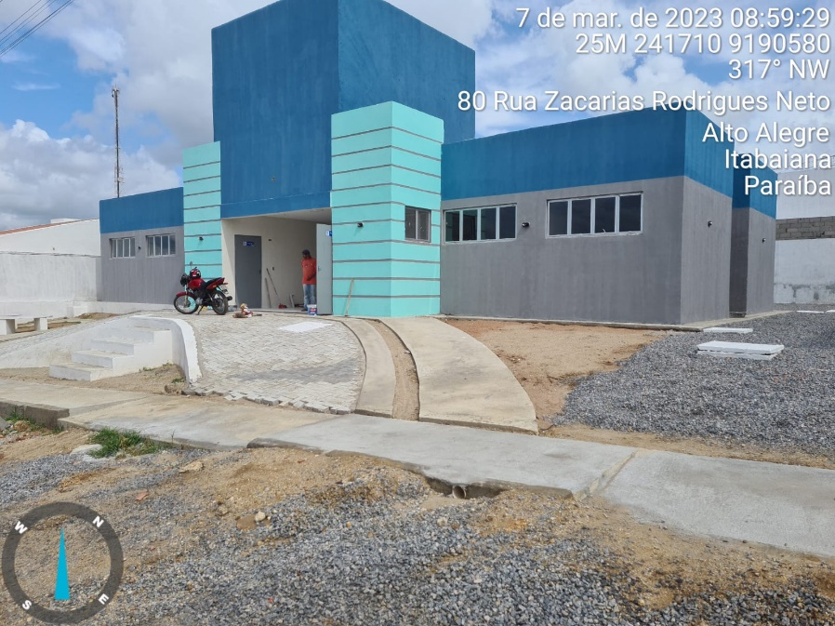 | 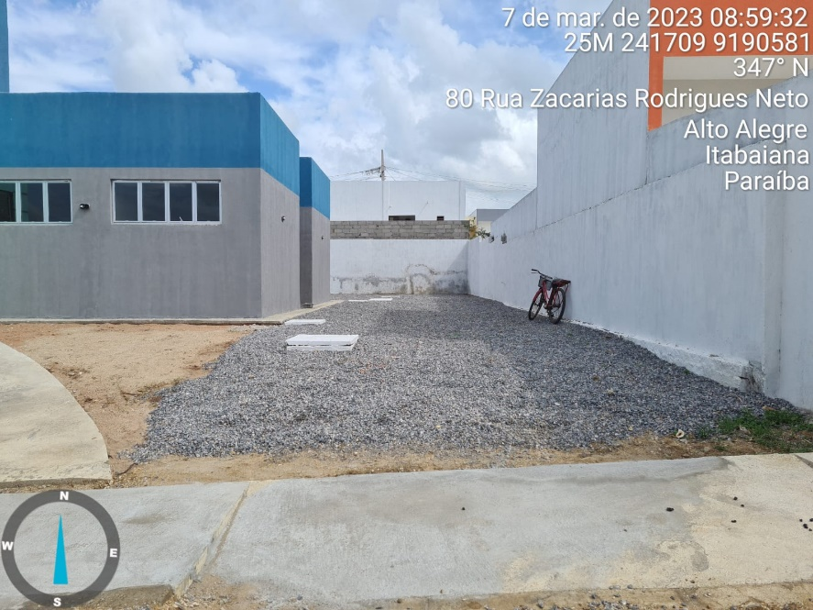

FOTO 01 Piso Intertravado e brita | FOTO 02 Brita
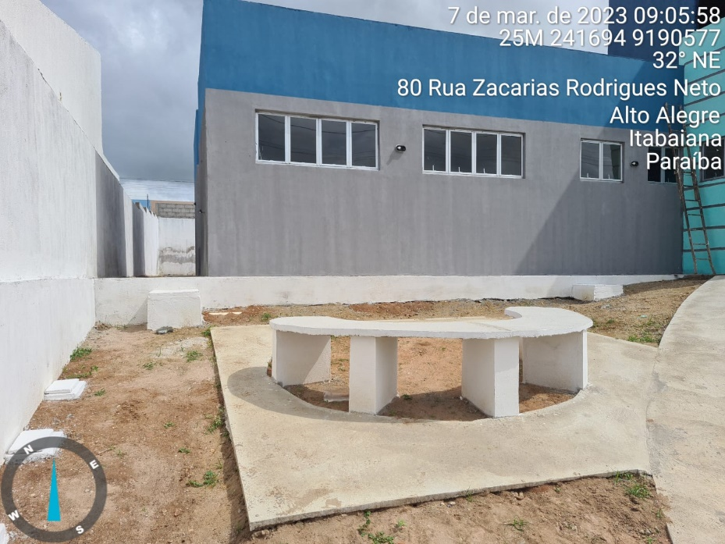 | 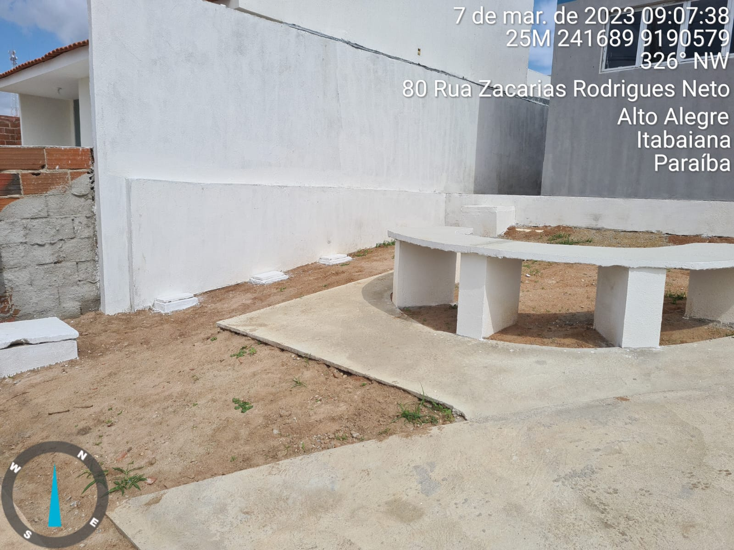

FOTO 03 Banco | FOTO 04 Caixa de Passagem
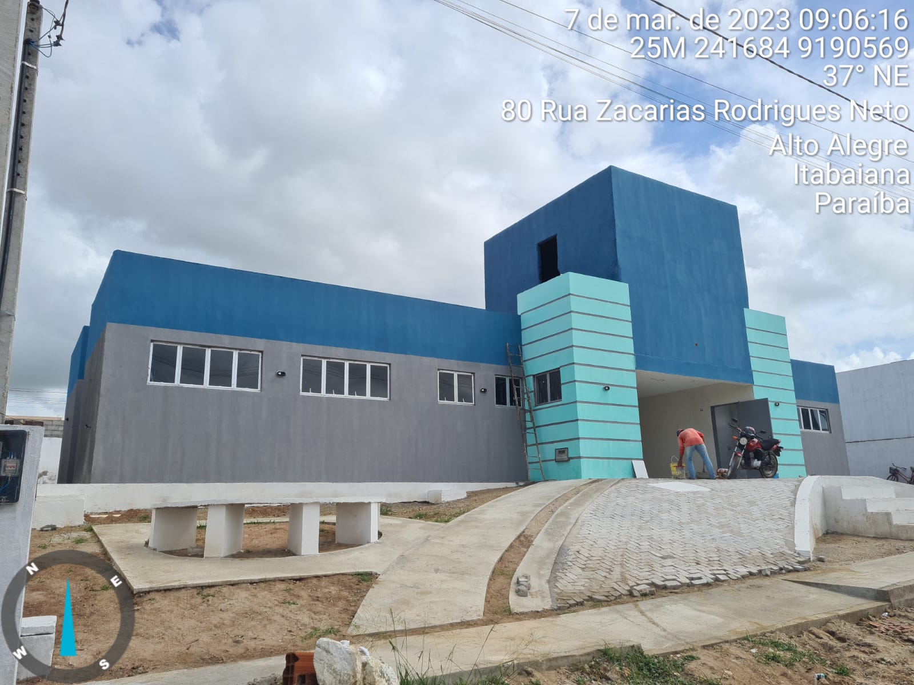 | 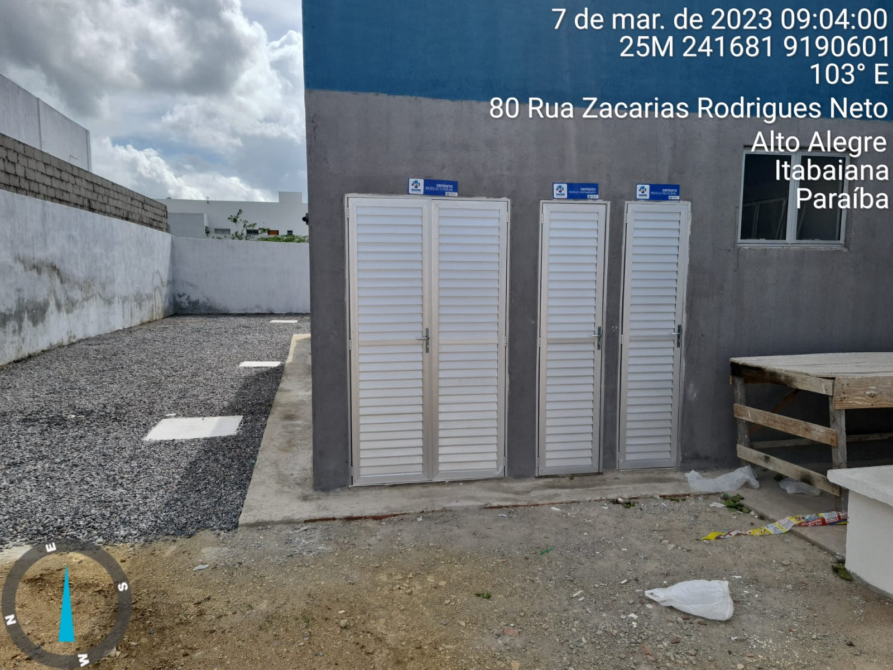

FOTO 05 Pintura | FOTO 06 Portas de Alumínio
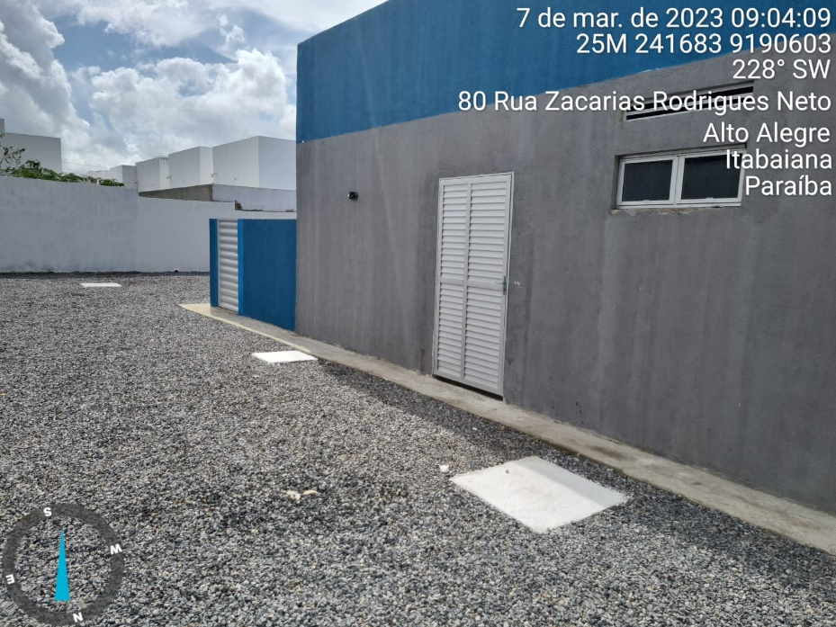 | 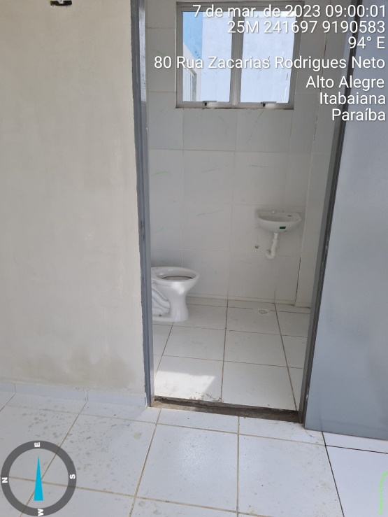

FOTO 07 Portas de Alumínio | FOTO 08 Vaso sanitário
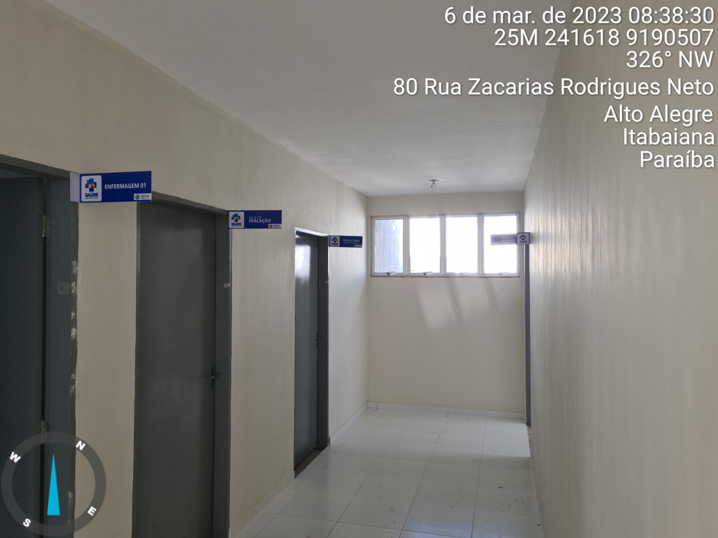 | 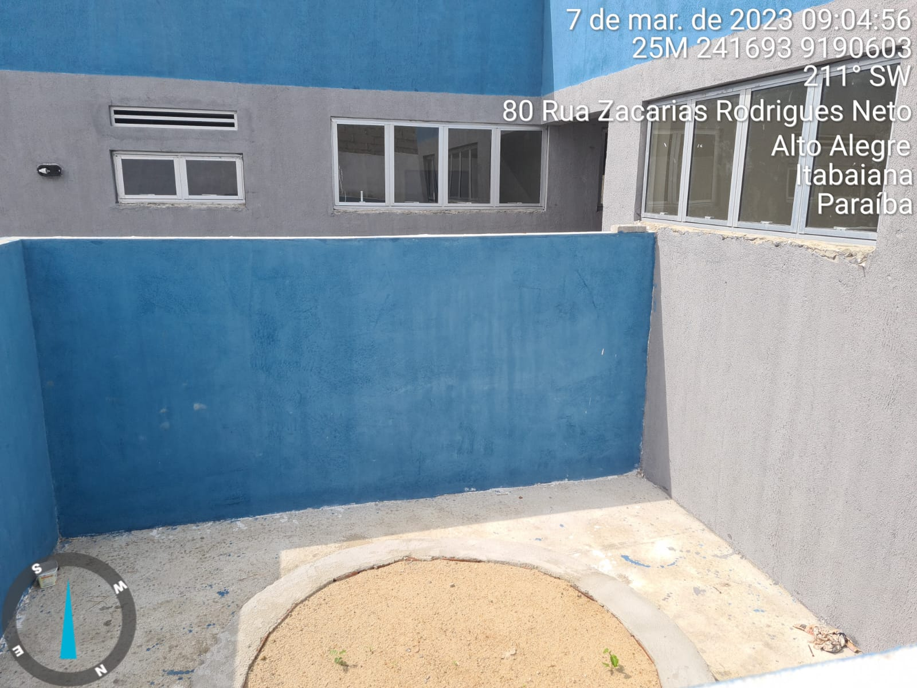

FOTO 09 Placas de Identificação | FOTO 10 Muro da caixa pluvial
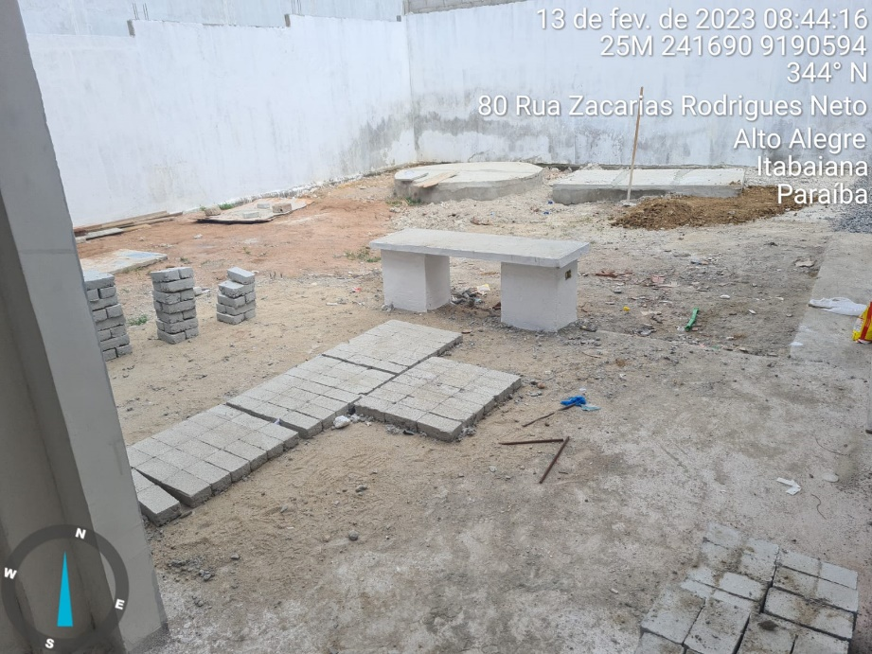 | 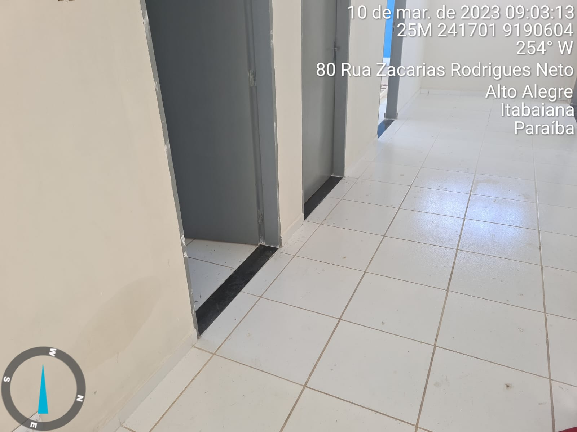

FOTO 11 Banco e piso da área coberta | FOTO 12 Soleira
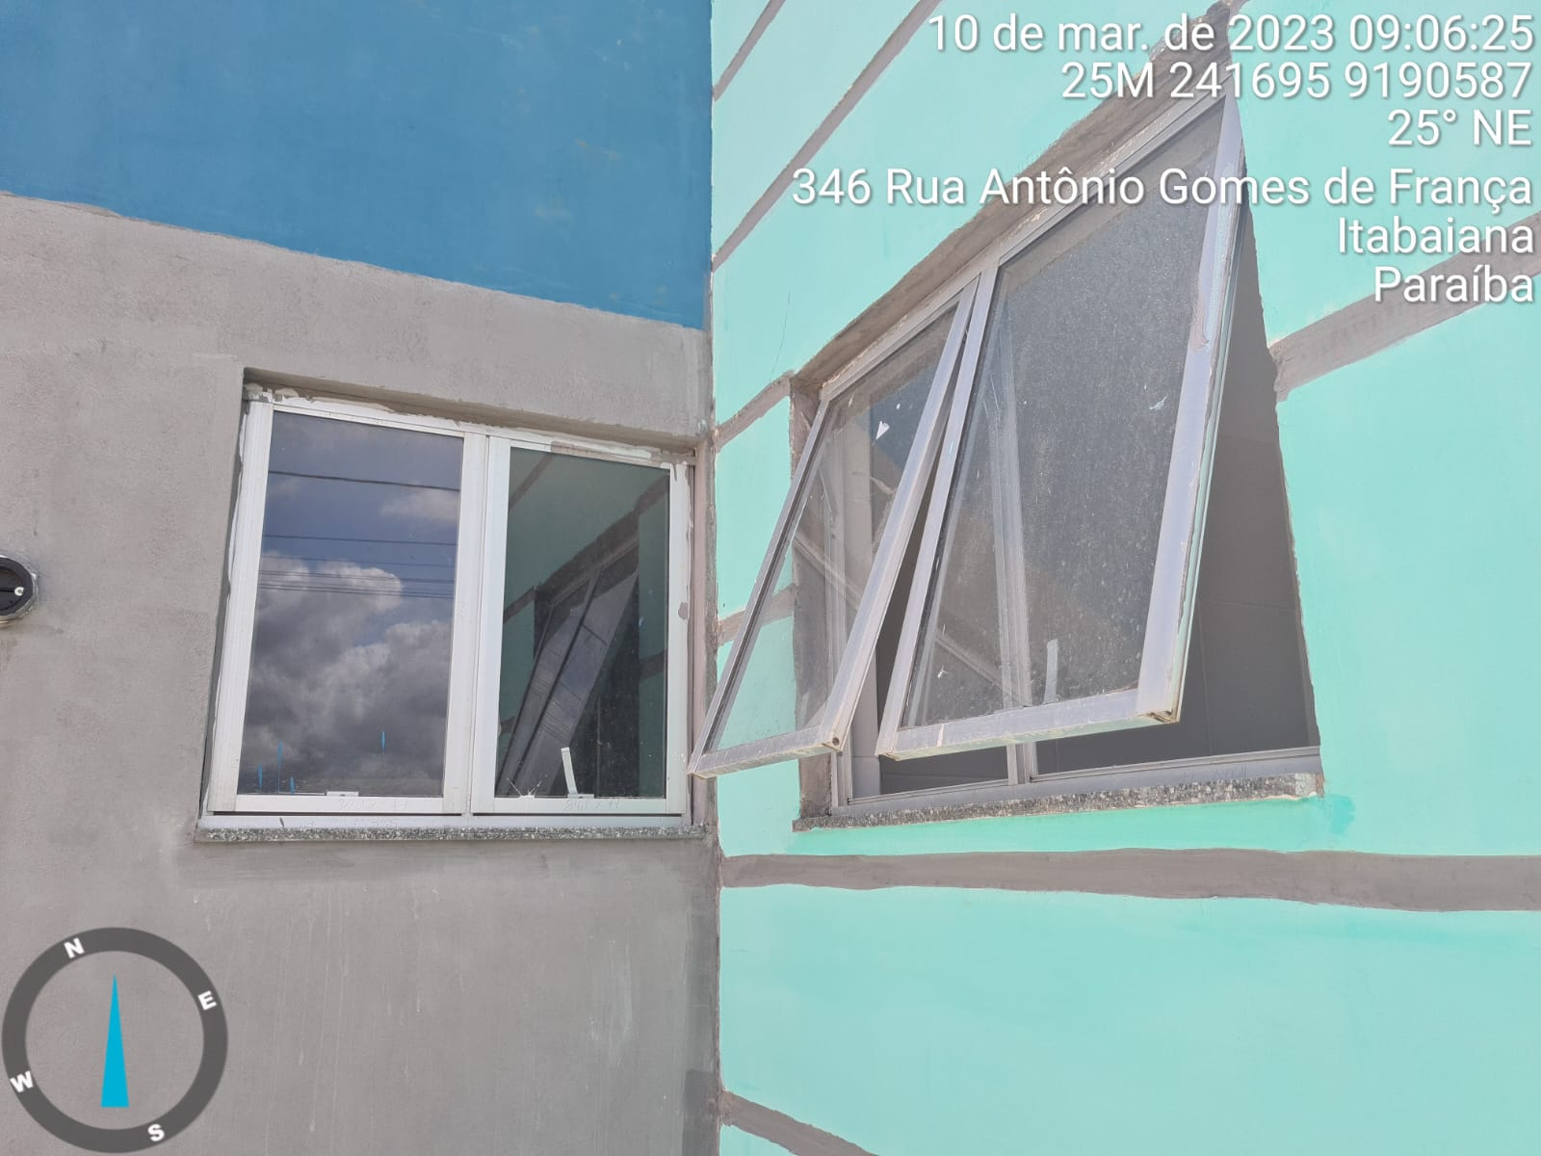 | 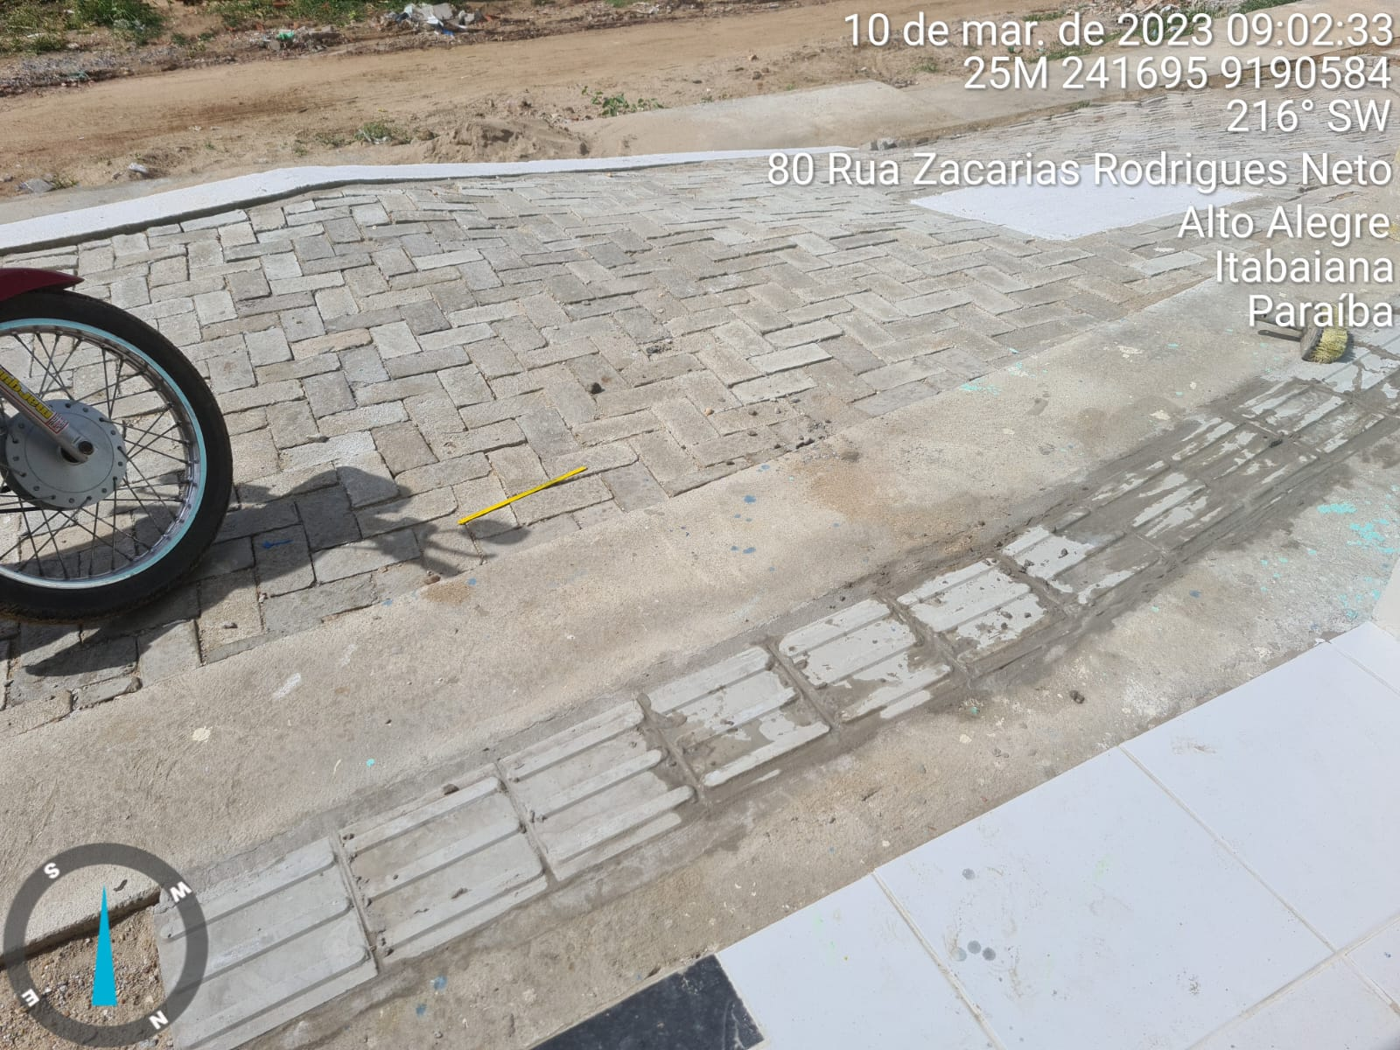

FOTO 13 Peitoril | 14 Piso Tátil

